様式第１号
様式第１号（第５条関係）
茨城県ＩＴパスポート等取得支援補助金交付申請書兼実績報告書
 |  |  |  |  |  |  | 申請日 | 令和 |  |  | 年 | 月 |  | 日
１ 申請者情報
記載事項 | 記載欄
法人名 | （フリガナ）

代表者 職・氏名 | （フリガナ）
 | （役職・氏名）
本店所在地 | 〒

業種・資本金・ 従業員数 | 業種 |  |  |  | 資本金の額又は出資総額 |  |  |  |  | 常時使用する従業員の数
 | ①製造業、建設業、運輸業、その他（②～④を除く） |  |  |  | 5000万円以下 |  |  |  |  | 50人超
企業区分（〇をつける） | 大企業 ・ 大企業以外

担当者氏名

電話番号（連絡先） | TEL |  |  |  |  | メール アドレス

法人番号 |  |  |  |  |  |  |  |  | 中小企業（補助率10/10）

２ 申請金額
記載事項 | 記載欄
支給申請額（合計） | 0 |  |  | 円（A＋B＋C）×補助率（大企業以外10/10・大企業1/2）
区分 | 中小企業（補助率10/10）
 | ①講座受験料 |  | ②講座受験料 又はテキスト代 |  |  |  | ③従業員への資格手当、奨励金、資格補助金等 |  |  |  | 計
ITパスポート | 0 |  | 0 |  |  |  | 0 |  |  |  | 0 |  | 円（A）
DS検定 | 0 |  | 0 |  |  |  | 0 |  |  |  | 0 |  | 円（B）
G検定 | 0 |  | 0 |  |  |  | 0 |  |  |  | 0 |  | 円（C）

３ 法人名義の振込先口座に関する情報
振込先金融機関名 |  | 本・支店名 | 金融機関コード |  |  | 支店コード |  | 種目 | 口座番号（右詰めで記入）

フリガナ
口座名義

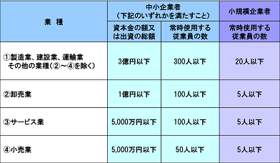

※大企業は、中小企業の基準を超える企業。

